상품제안서
드리온 PD20W 고속 LCD 보조배터리 10000mAh | 상품코드: S41334

 |  |  |  |  |  |  | 02-713-8555 | www.synergygift.co.kr
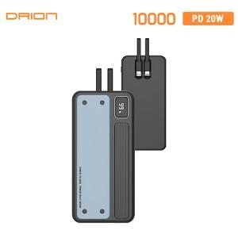

【상세/제작정보】 | <br><br>

【인쇄/포장옵션】 | 레이저, 풀칼라 / 포장지포장

【공급단가】 | 수량 | 30~ | 100~ | 500~ | 1,000~ | 3,000~
*VAT별도 | 단가 | 12,480원 | 11,800원 | 11,230원 | 10,940원 | 10,750원

【상품 URL】 | https://www.synergygift.co.kr:443/src/goods_detail.php?gdno=41334

